Planilha1
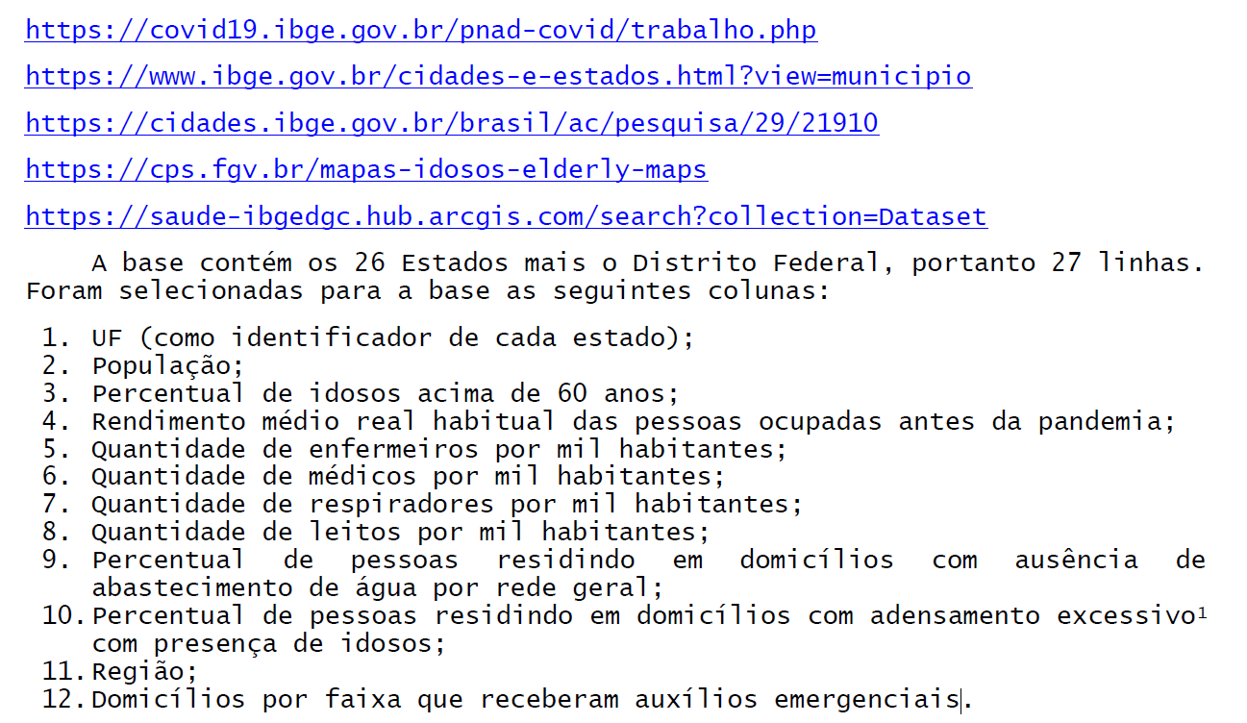
ID | UF | NOME | POP | IDOSO | REND_MED | ENF_TOTAL | MED_TOTAL | RESP_TOTAL | LEITOS_TOTAL | ABAST_AGUA | IDOSOS_DOM | REGIAO | RENDA_EM2
1 | SE | SERGIPE | 2298696 | 11.32 | 1756 | 101.67 | 162.31 | 21.14 | 10.48 | 13.80 | 1.81 | NE | (50-60]
2 | MA | MARANHÃO | 7075181 | 10.43 | 1440 | 106.08 | 80.92 | 13.99 | 8.08 | 29.96 | 4.25 | NE | >60
3 | ES | ESPÍRITO SANTO | 4018650 | 14.59 | 2074 | 128.50 | 223.48 | 35.34 | 19.71 | 14.37 | 0.86 | SE | (40-50]
4 | AM | AMAZONAS | 4144597 | 7.74 | 1742 | 102.57 | 111.25 | 20.19 | 7.02 | 28.16 | 10.62 | N | >60
5 | RR | RORAIMA | 605761 | 6.97 | 2053 | 129.09 | 136.19 | 17.33 | 4.13 | 13.11 | 11.50 | N | (50-60]
6 | GO | GOIÁS | 7018354 | 12.27 | 2145 | 101.02 | 169.14 | 23.52 | 14.65 | 12.29 | 0.21 | CO | (40-50]
7 | AP | AMAPÁ | 845731 | 7.74 | 1730 | 109.61 | 95.30 | 10.41 | 5.44 | 40.94 | 16.01 | N | >60
8 | RS | RIO GRANDE DO SUL | 11377239 | 18.77 | 2520 | 138.25 | 243.52 | 28.38 | 14.25 | 10.18 | 1.10 | S | (0-30]
9 | PB | PARAÍBA | 4018127 | 13.89 | 1792 | 149.05 | 154.82 | 20.68 | 12.17 | 24.05 | 2.08 | NE | (50-60]
10 | PI | PIAUÍ | 3273227 | 12.86 | 1645 | 112.27 | 125.75 | 13.72 | 7.15 | 14.92 | 0.84 | NE | >60
11 | SP | SÃO PAULO | 45919049 | 15.71 | 2889 | 143.09 | 260.00 | 39.18 | 18.55 | 4.17 | 3.49 | SE | (30-40]
12 | SC | SANTA CATARINA | 7164788 | 15.09 | 2470 | 127.89 | 220.94 | 28.37 | 11.77 | 16.46 | 0.58 | S | (0-30]
13 | PE | PERNAMBUCO | 9557071 | 13.03 | 1815 | 117.38 | 157.17 | 28.63 | 16.08 | 23.90 | 2.49 | NE | (50-60]
14 | RJ | RIO DE JANEIRO | 17264943 | 17.24 | 2818 | 139.79 | 248.36 | 41.95 | 24.88 | 11.26 | 3.24 | SE | (30-40]
15 | MS | MATO GROSSO DO SUL | 2778986 | 13.11 | 2307 | 127.78 | 195.40 | 31.16 | 14.07 | 11.92 | 1.06 | CO | (30-40]
16 | MT | MATO GROSSO | 3484466 | 11.17 | 2312 | 123.03 | 148.32 | 38.43 | 17.42 | 20.01 | 2.70 | CO | (40-50]
17 | BA | BAHIA | 14873064 | 13.27 | 1621 | 124.07 | 134.73 | 20.25 | 10.29 | 16.07 | 2.14 | NE | (50-60]
18 | MG | MINAS GERAIS | 21168791 | 16.17 | 2041 | 128.15 | 221.00 | 28.26 | 14.94 | 11.33 | 1.39 | SE | (40-50]
19 | AL | ALAGOAS | 3337357 | 11.43 | 1580 | 100.92 | 131.51 | 15.25 | 9.26 | 22.81 | 3.24 | NE | >60
20 | CE | CEARÁ | 9132078 | 12.88 | 1681 | 114.61 | 125.91 | 21.35 | 9.45 | 21.30 | 3.71 | NE | (50-60]
21 | RN | RIO GRANDE DO NORTE | 3506853 | 13.07 | 1868 | 111.58 | 151.53 | 21.02 | 12.09 | 14.88 | 2.33 | NE | (50-60]
22 | PR | PARANÁ | 11433957 | 15.47 | 2534 | 128.19 | 209.12 | 30.94 | 17.99 | 9.75 | 0.68 | S | (30-40]
23 | RO | RONDÔNIA | 1777225 | 9.92 | 1913 | 108.09 | 142.41 | 24.87 | 13.17 | 58.01 | 5.32 | N | (40-50]
24 | DF | DISTRITO FEDERAL | 3015268 | 11.34 | 3959 | 198.19 | 338.15 | 62.75 | 30.08 | 5.00 | 3.15 | CO | (30-40]
25 | AC | ACRE | 881935 | 7.95 | 1906 | 118.94 | 108.28 | 16.33 | 5.44 | 45.90 | 4.15 | N | (50-60]
26 | PA | PARÁ | 8602865 | 9.13 | 1725 | 75.54 | 85.31 | 16.48 | 8.39 | 50.39 | 7.63 | N | >60
27 | TO | TOCANTINS | 1572866 | 10.77 | 1998 | 177.57 | 145.85 | 19.45 | 8.01 | 18.55 | 3.03 | N | (50-60]

